Завтрак
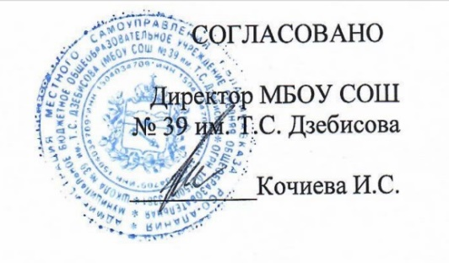
 |  |  |  | УТВЕРЖДЕНО
 |  |  |  | Временно исполняющий обязанности Министра образования и науки Республики Северная Осетия-Алания
 | 08 сентября 2021 г.
 |  |  |  | Алибекова Э.М.__________________
 |  |  |  | "____"__________2021г

Единое 10-дневное меню для государственных и муниципальных общеобразовательных организаций Республики Северная Осетия - Алания,для организации бесплатного горячего питания обучающихся 1-4 классов, обучающихся в первую смену
День: понедельник-пятница
Неделя: первая
Сезон: осенне-зимний
Возрастная категория: 7 - 11 лет
№ п/п | Номер рецептуры № | Наименование блюда | Масса порции, г | Цена | Пищевая ценность (г) |  |  | Энергетическая ценность (ккал)
 |  |  |  |  | Белки, г | Жиры, г | Углеводы, г
1 | 2 | 3 | 4 | 5 | 6 | 7 | 8 | 9
День 3 | 410 | Ватрушка с творогом | 75 | 16.00 | 8.26 | 7.24 | 27.20 | 207.00
 | Акт /171 | Тефтели из индейки с соусом томатным и кашей гречневой | 90/40/150 | 45.03 | 13.14 | 8.66 | 35.28 | 271.62
 |  | Хлеб пшеничный | 20 | 1.00 | 1.52 | 0.16 | 9.84 | 46.88
 |  | Хлеб ржаной | 20 | 1.00 | 1.32 | 0.24 | 6.68 | 34.16
 | 376 | Чай смородиново-яблочный | 200 | 8.97 | 0.42 | 0.18 | 29.80 | 122.50
 |  | Итого: |  | 72.00 | 24.66 | 16.48 | 108.80 | 682.16
 |  | Соотношение 1:1:4

